BugReport
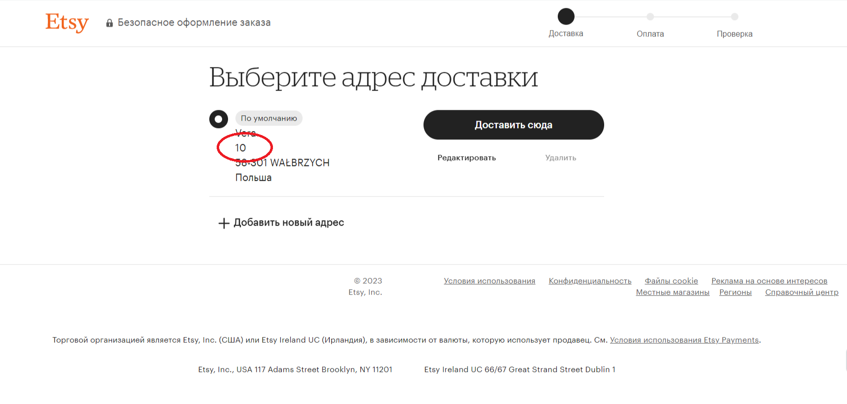
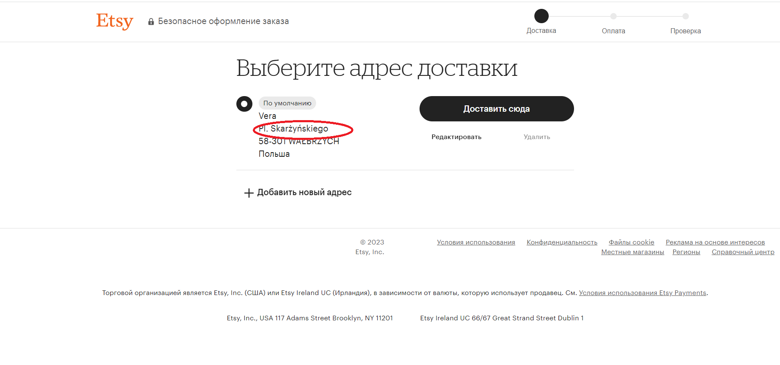
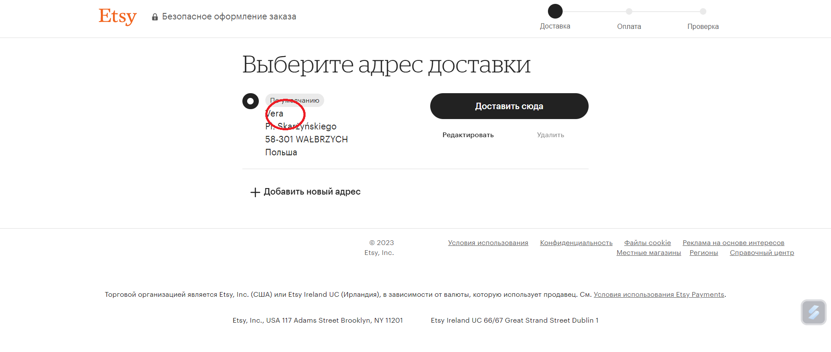
id | Summary | Steps to reproduce | Actual Result | Expected Result | Priority | Severity | Environment | Attachment
1. | В окне указания адреса доставки Улица и номер дома указаны как поле обязательное, но без указания номера дома , система не показывает ошибку и сохраняет как верные данные. | 1. Авторизация на сайте https://www.etsy.com/. 2. Добавить товар в корзину. 3. Нажать оформить заказ. 4. Заполнить форму доставки. | Система принимает данные доставки без указания номера дома. | Номер дома должен быть обязательным полем, и без его указания выходит сообщение об ошибке. | High | Blocker | Windows 11 Google Chrom Версия 111.0.5563.111
2. | В окне указания адреса доставки ФИО обозначено как обязательное поле заполнения, но программа воспринимает и только имя или только фамилию. | 1. Авторизация на сайте https://www.etsy.com/. 2. Добавить товар в корзину. 3. Нажать оформить заказ. 4. Заполнить форму доставки. | Система воспринимает данные без указания полного имени и фамилии. | Указание имени и фамилии есть обязательным полем. | High | Major | Windows 11 Google Chrom Версия 111.0.5563.111
3. | В поле адрес доставки можно ввести только цифры, и программа не выдает ошибку. | 1. Авторизация на сайте https://www.etsy.com/. 2. Добавить товар в корзину. 3. Нажать оформить заказ. 4. Заполнить форму доставки. | Система вооспринимает некорректные данные за верные. | Поля Адрес и номер дома должны быть отдельные и обязательные. | High | Blocker | Windows 11 Google Chrom Версия 111.0.5563.111

